名片1

 | 李明
 | 中心 | 董事长办公室 | 部门 | 办公室
 | 职位 | 经理 | 职务 | 秘书
表姐牌茶叶蛋 | 手机号码 | 18283423308

彩蛋 HLOOKUP
员工编号 | 0001 | 0002 | 0003 | 0004 | 0005 | 0006 | 0007 | 0008 | 0009 | 0010 | 0011 | 0012 | 0013 | 0014
姓名 | 表姐 | 凌祯 | 邹新文 | 李明 | 翁国栋 | 康书 | 孙坛 | 张一波 | 马鑫 | 程桂刚 | 陈希龙 | 李明 | 桑玮 | 张娟
职位 | 总监 | 总监 | 总监 | 经理 | 经理 | 经理 | 员工 | 员工 | 员工 | 主管 | 员工 | 员工 | 总监 | 员工
职务 | 董事长 | 总经理 | 董事长秘书 | 秘书 | 秘书 | 经理 | 职员 | 职员 | 职员 | 职员 | 职员 | 职员 | 项目经理 | 职员

员工编号 | 0001 | 0005
姓名 | 表姐 | 翁国栋
职位 | 总监 | 经理
职务 | 董事长 | 秘书

1
2
3
4
5
6
7
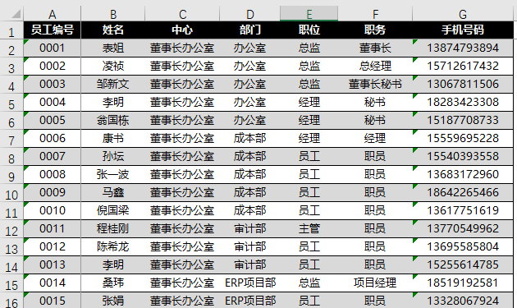
VLOOKUP | Vertical | 垂直查找 | 从左向右查找
HLOOKUP | Horizontal | 水平查找 | 从上往下查找

